로봇 Tool 부하 선정
로봇 Tool 부하 선정
항목 |  | 값 | 단위 | 판정/비고
[1. 기본 설정]
 | 중력가속도 (g) | 9.8 | m/s² | 계산 기준값

[2. 부하 정보 입력] |  |  |  |  |  | 계산값
 | 부하 질량 (M) | 14 | kg | 사용자 입력 |  | 69.72183 | kg
 | Lz (J5 + a (부하 중심) | 336 | mm | 사용자 입력 (Tool coord) |  | 177.60198119
 | Ly (b (부하 중심) | -12.5 | mm | 사용자 입력 (Tool coord) |  | 0
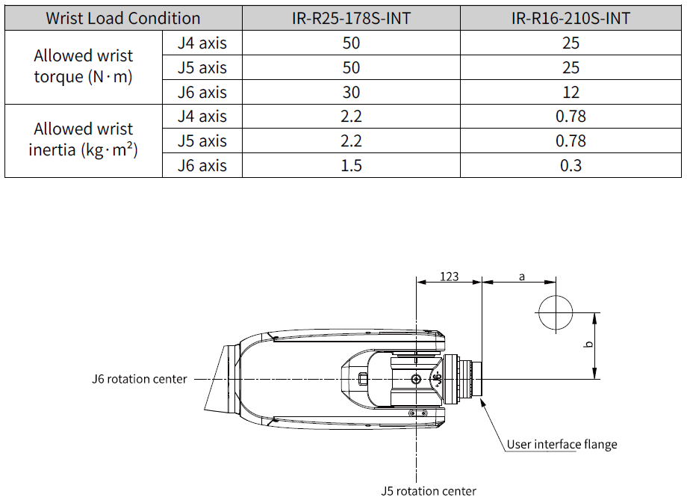
 | Lx (끝단 - 부하 중심 X) | -25.7 | mm | 사용자 입력 (Tool coord) |  | 0
 | 관성모멘트 Ixx | 1.045 | kgm² | 사용자 입력 (Tool coord) |  | 16.225193511
 | 관성모멘트 Iyy | 0.549 | kgm² | 사용자 입력 (Tool coord) |  | 2.274871213
 | 관성모멘트 Izz | 0.534 | kgm² | 사용자 입력 (Tool coord) |  | 14.598734724

[3. 로봇 사양]
 | 모델 선택 | R25 |  | 리스트 중 선택
 | 허용 질량 | 25 | kg
 | 허용 토크 (5축) | 50 | N·m
 | 허용 토크 (6축) | 30 | N·m
 | 허용 관성 (5축) | 2.2 | kgm²
 | 허용 관성 (6축) | 1.5 | kgm²

[4. 계산 및 판정 결과] |  |  |  | 판정(OK/NG)
 | 거리 Lz (J5) | 0.33698143866 | m
 | 거리 Lx (J6) | 0.02857866337 | m

 | 계산 토크 (J5) | 46.233853384 | N·m | OK | 46.23 < 50.00
 | 계산 토크 (J6) | 3.9209926143 | N·m | OK | 3.92 < 30.00
 | 계산 관성 (J5) | 2.13879086 | kgm² | OK | 2.14 < 2.20
 | 계산 관성 (J6) | 0.54543436 | kgm² | OK | 0.55 < 1.50

무게,관성 계산
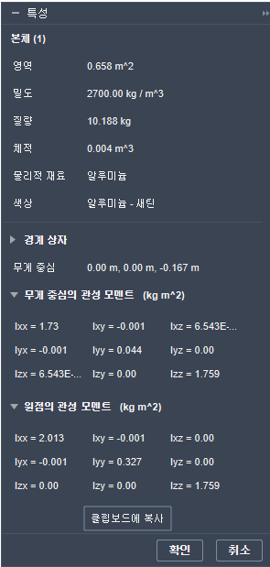
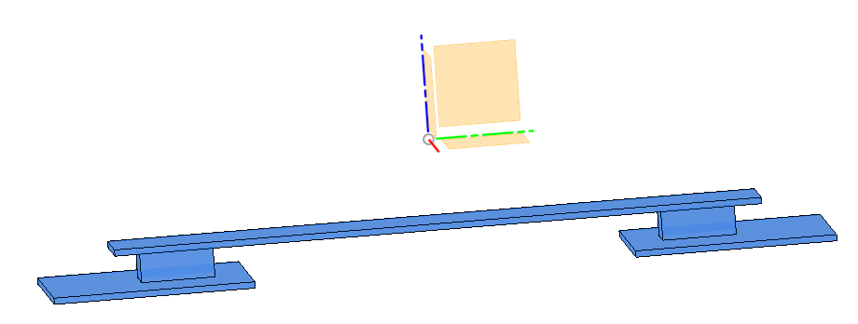
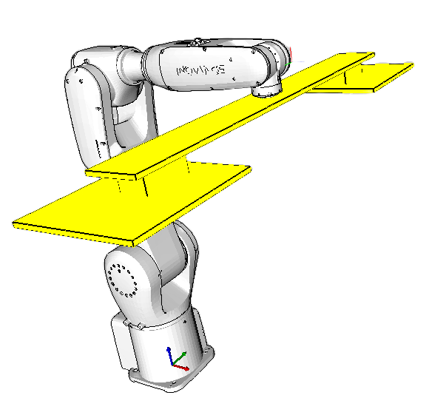
X
Y
Z
Tool 질량, 관성모멘트 계산
항목 |  | 값 | 단위 | 판정/비고
[1. 기본 설정]
 | 부하 재료 밀도 | 2.7 | g/cm³ | 알루미늄 : 0.27
 |  |  |  | 철 : 7.87
[2. 부하 치수 입력] Tool 좌표계 방향과 동일 (우측 그림 참조)
 | 단위 : mm | X | Y | Z | 질량 (kg)
 | 블록 1 치수 | 100 | 100 | 4.5 | 1.2150
 | 블록 2 치수 | 65 | 117 | 49 | 10.0614
 | 블록 3 치수 | 65 | 117 | 49 | 10.0614
 | 블록 4 치수 | 280 | 320 | 10 | 24.1920
 | 블록 5 치수 | 280 | 320 | 10 | 24.1920
 | 전체 부하 질량 |  |  |  | 69.7218
[3. 부하 무게 중심 입력]
 | 단위 : mm | X | Y | Z | J5 거리
 | 블록 1 무게 중심 | 0 | 0 | 5 | 123
 | 블록 2 무게 중심 | 0 | 415 | 25 | 133
 | 블록 3 무게 중심 | 0 | -415 | 25 | 133
 | 블록 4 무게 중심 | 0 | 463 | 5 | 182
 | 블록 5 무게 중심 | 0 | -463 | 5 | 182
 | 전체 부하 무게 중심 (J5) | 0.0000 | 0.0000 | 177.6020 | 로봇 선정
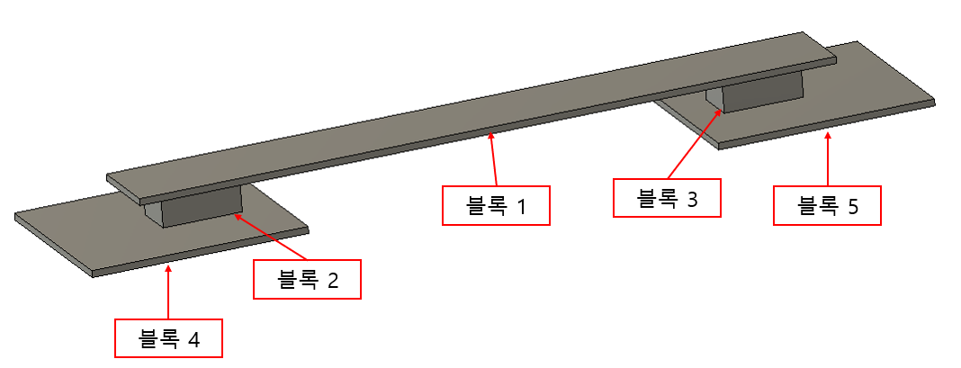
 | 전체 부하 무게 중심 (부하) | 0.0000 | 0.0000 | 10.7723 | Tool 설정
[4. 부하 별 관성모멘트]
 | 단위 : kgm2 | Ixx | Iyy | Izz
 | 블록 1 관성모멘트 | 0.0010 | 0.0010 | 0.0020
 | 블록 2 관성모멘트 | 0.0135 | 0.0056 | 0.0150
 | 블록 3 관성모멘트 | 0.0135 | 0.0056 | 0.0150
 | 블록 4 관성모멘트 | 0.2066 | 0.1583 | 0.3645
 | 블록 5 관성모멘트 | 0.2066 | 0.1583 | 0.3645
 | 전체 부하 관성모멘트 (J5) | 16.225193511 | 2.274871213 | 14.598734724 | 로봇 선정
 | 전체 부하 관성모멘트 (부하) | 14.284686029 | 0.3505451694 | 14.598734724 | Tool 설정

